git - github
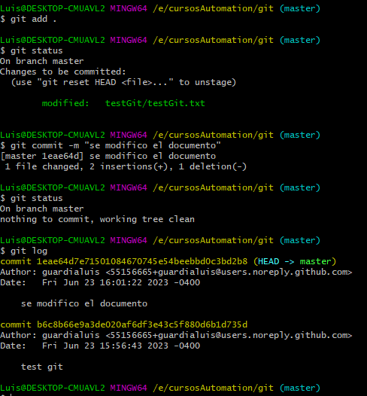
git - es un sistema de control de versiones | https://www.youtube.com/watch?v=sZySm2Xh0vU&list=PLvimn1Ins-43-1sXQmGZPWLjNjPyGNi0R&index=3
github - es una red social que utiliza el sistema git para administrar el proyecto
git no es lo mismo que github
git tambien es diferente a bitbucket - gitlab
github, bitbucket y gitlab son aplicaciones para los usuarios con el cual gestionamos nuestros repositorios

para ver la version: git --version

Si quiero autentificarme en la maquina que voy a trabajar ejecuto estos comandos:
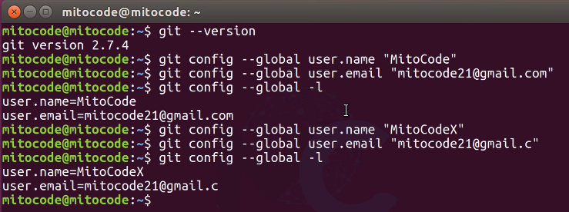

Proyecto = repositorio
Para inicializar git: git init --> este comando crea la carpeta .git
Para verificar el estado actual de mi proyecto ejecutar : git status

Los archivos en rojo son aquellos que no estan siendo gestionados por git
para que git tome control de esos archivos ejecutas git add .
git add .
git status
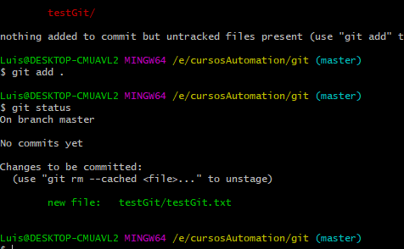

Ahora el archivo esta en verde listo para subir
para hacer el commit ejecutamos: git commit -m "Mensaje de la tarea que se esta haciendo"
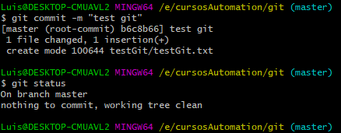

Si se ha hecho un cambio lo podemos ver ejecutando git status
y para ver la diferencia ejecutamos git diff
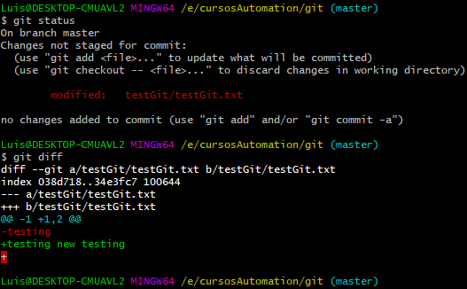

Para resolver esto agregamos el archivo modificado con git add . Y le hacemos un git commit -m"…..........."
despues podemos ver los commits hechos con el comando git log

